상품제안서
주문제작 풀컬러 응원봉 스트랩 | 상품코드: S48252

 |  |  |  |  |  |  | 02-713-8555 | www.synergygift.co.kr
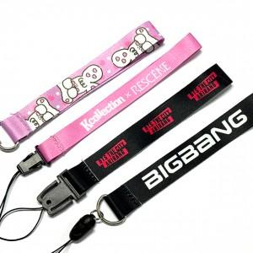 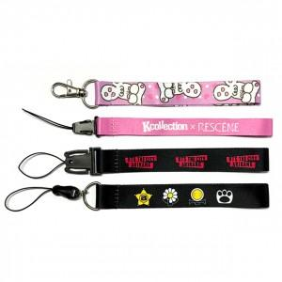 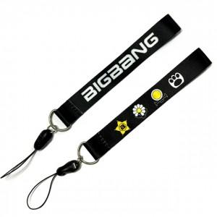

【상세/제작정보】 | 응원봉을 더욱 빛내줄 단 하나의 커스텀 스트랩

【인쇄/포장옵션】 | 풀칼라 / OPP(비닐)

【공급단가】 | 수량 | 50~ | 100~ | 300~ | 1,000~ | 3,000~
*VAT별도 | 단가 | 5,690원 | 3,000원 | 2,020원 | 1,930원 | 1,560원

【상품 URL】 | https://www.synergygift.co.kr:443/src/goods_detail.php?gdno=48252

